상품제안서
유로오렌지0.7mm 바닐라원통세트 3P | 상품코드: S03019

 |  |  |  |  |  |  | 02-713-8555 | www.synergygift.co.kr
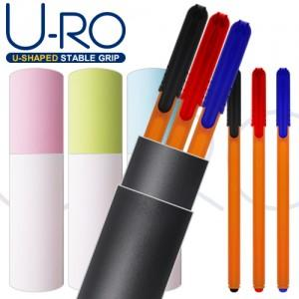

【상세/제작정보】 | <p>볼펜인쇄 포함 / 케이스인쇄 100원 추가</p>

【인쇄/포장옵션】 | / 바닐라원통케이스

【공급단가】 | 수량 | 300~ | 500~ | 1,000~ | 3,000~ | 5,000~
*VAT별도 | 단가 | 965원 | 935원 | 905원 | 875원 | 860원

【상품 URL】 | https://www.synergygift.co.kr:443/src/goods_detail.php?gdno=15736

